Sheet1
https://life.nichigopress.jp/bne/work/

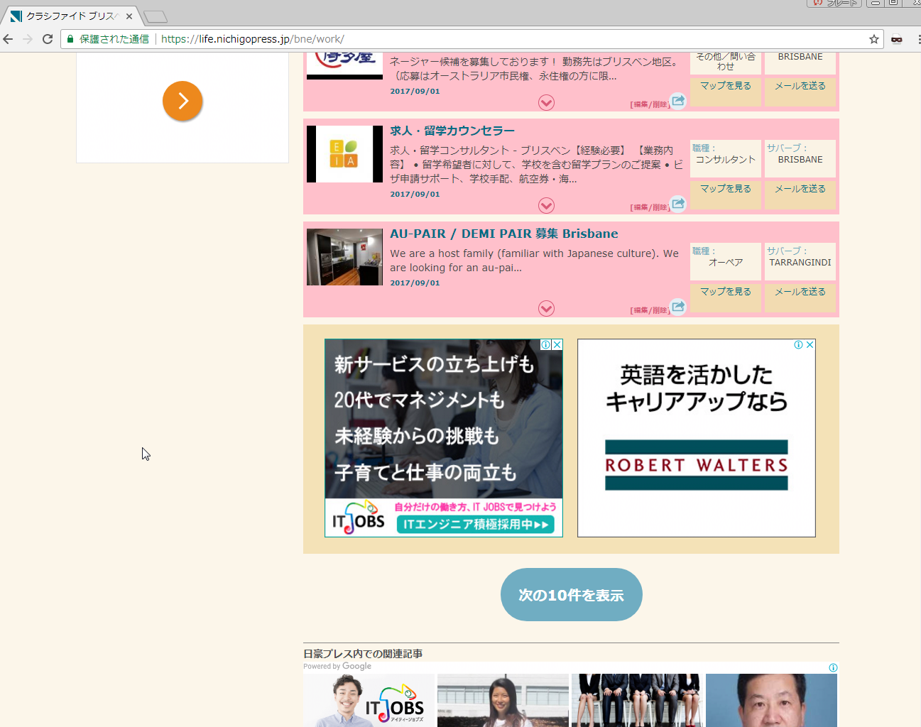
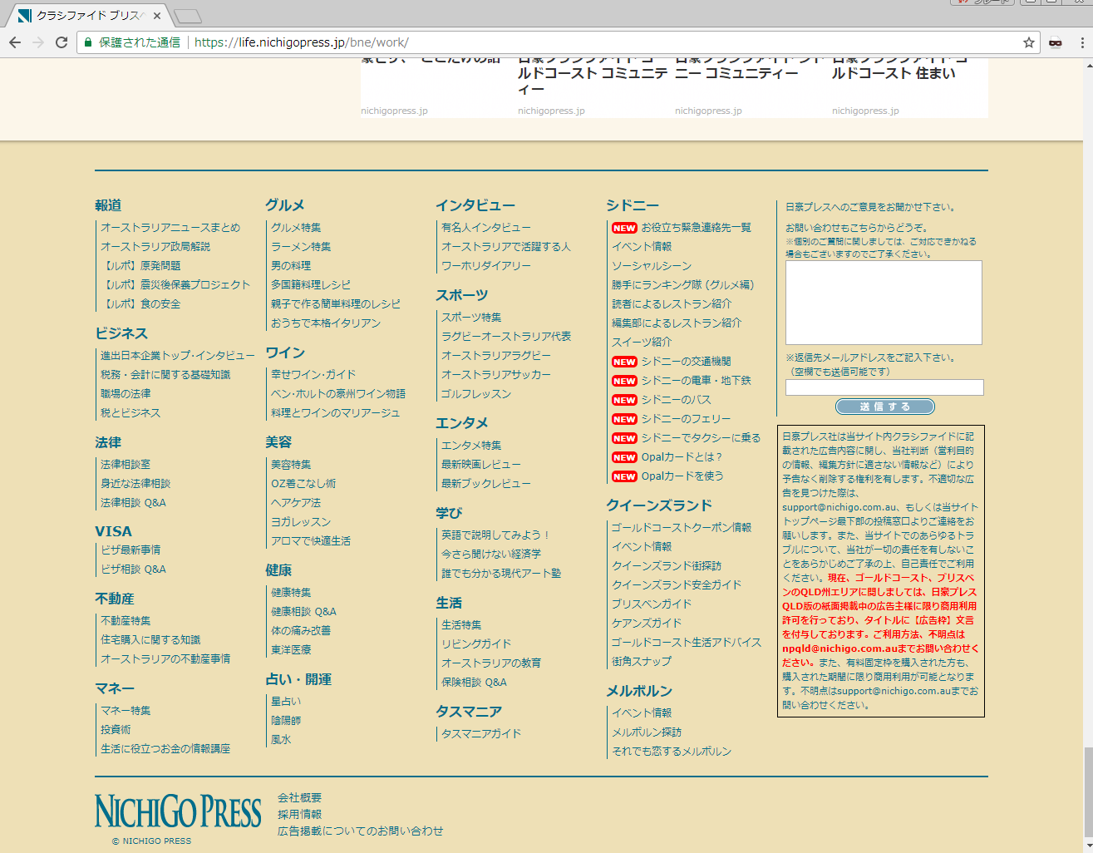

「次の１０件を表示」をクリックすると、
フッター部分へスクロールしてしまいます。
Ｃｈｒｏｍｅでのみ発生するようです（ＦｉｒｅＦｏｘやＩｎｔｅｒｎｅｔＥｘｐｌｏｅｒでは問題ありません） Khi nhấn vào hiển thị ở 10 cái tiếp theo, thì cuộn tất cả trang
Chỉ phát sinh ở Ｃｈｒｏｍｅ thôi còn ở （ＦｉｒｅＦｏｘやＩｎｔｅｒｎｅｔＥｘｐｌｏｅｒ) không có vấn đề gì.

